상품제안서
LED모듈 탑재 컵받침 우드코스터 | 상품코드: F31260

 |  |  |  |  |  |  | 02-412-0044 | www.easy1.co.kr
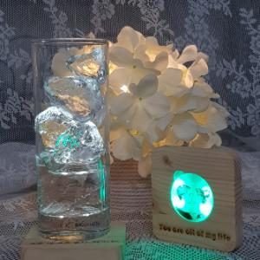

【상세/제작정보】 | *잔 받침 LED전구 색상 선택가능 무료기본선택(화이트, 그린, 블루, 레드) 유료선택(자동색변환) 추가500원 *잔받침 색상선택가능 무료(다크우드,밝은우드) *12자 내외 레이저 인쇄가능

【인쇄/포장옵션】 | 레이저 / OPP(비닐)

【공급단가】 | 수량 | 50~ | 100~ | 500~ | 1,000~ | 2,000~
*VAT별도 | 단가 | 8,970원 | 8,830원 | 8,620원 | 8,280원 | 7,930원
 | 잔받침 10*10cm | 10,270원 | 10,110원 | 9,870원 | 9,480원 | 9,080원

【상품 URL】 | https://dev.easy1.co.kr:443/src/goods_detail.php?gdno=31260

